Solicitud gráfica
 | Asignatura: | Matemáticas |  |  | Fecha:
 | Grado: | 4
 | Título del tema: | Conjuntos |  |  | ¿Cuaderno de estudio o recurso? | Recurso
 | Editor: | Johanna Montejo Rozo |  |  | Motor del recurso | M5A

 | Código guión o recurso: | MA_04_01_CO_REC80 | ← Para determinar este código, visite la hoja de Ayuda
 |  |  |  |  | ESPECIFICACIÓN DE ARCHIVOS A ENTREGAR
Núm. | Archivo Shutterstock o ruta en web | Imagen para: | Tipo | Formato | Nombre imagen SMALL | Tamaño imagen SMALL | Nombre imagen ZOOM | Tamaño imagen ZOOM | Descripción | Observaciones
IMG01 | (Ver imagen en observaciones, última columna de esta tabla) | Recurso M5A | Ilustración | Horizontal | MA_04_01_CO_REC80_IMG01n.png | 286 x 286 px | MA_04_01_CO_REC80_IMG01a.png | 500 x 500 px | Conjuntos P, R y T.
IMG02 | (Ver imagen en observaciones, última columna de esta tabla) | Recurso M5A | Ilustración | Horizontal | MA_04_01_CO_REC80_IMG02n.png | 286 x 286 px | MA_04_01_CO_REC80_IMG02a.png | 500 x 500 px | Conjunto A de animales con los subconjuntos M y S, representado mediante Diagramas de Venn | 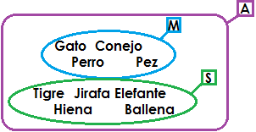
IMG03 | (Ver imagen en observaciones, última columna de esta tabla) | Recurso M5A | Ilustración | Horizontal | MA_04_01_CO_REC80_IMG03n.png | 286 x 286 px | MA_04_01_CO_REC80_IMG03a.png | 500 x 500 px | Conjunto V, con su subconjunto D. A su vez el conjunto D tiene como subconjuntos I y P. | 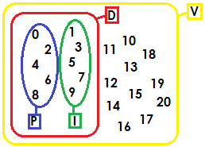
IMG04 | (Ver imagen en observaciones, última columna de esta tabla) | Recurso M5A | Ilustración | Horizontal | MA_04_01_CO_REC80_IMG04n.png | 286 x 286 px | MA_04_01_CO_REC80_IMG04a.png | 500 x 500 px | Conjuntos T, M y A.
IMG05 | (Ver imagen en observaciones, última columna de esta tabla) | Recurso M5A | Ilustración | Horizontal | MA_04_01_CO_REC80_IMG05n.png | 286 x 286 px | MA_04_01_CO_REC80_IMG05a.png | 500 x 500 px | Conjunto L con subconjuntos M, S y B. | 